件袋
(PE料，04厚，自粘贴袋，打孔2个）

胶袋编号为：JJW-PB-001
 |  | 尺寸：600MM（开口）X400MM+50MM
批号/款号 | 码数 |  |  |  |  |  | 合计
 | 6 | 8 | 10 | 12 | 14 | 16
25-1514&A（198021） | 90 | 310 | 500 | 680 | 660 | 530 | 2770
 |  | 尺寸：600MM（开口）X400MM+50MM
批号/款号 | 码数 |  |  |  |  |  | 合计
 | 18 | 20 | 22 | 24
25-1515&A（152368） | 220 | 150 | 120 | 100 |  |  | 590

胶袋前面-不需要印任何字
 |  | 开口位
 |  |  |  |  |  | 50MM 长

 |  |  |  |  |  | 400MM 长

 | （600MM）阔

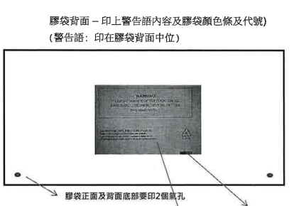
胶袋背面正中-印警告语
